Sheet1
临床营养科工作台及物品柜等设施制作安装项目清单及规格参数
序号 | 名称 | 规格 | 单位 | 数量 | 参数 | 参考样式图
1 | 木制工作台 （带文件柜） | 4500*780*600mm | 组 | 1 | 1、材质：三聚氰胺饰面实木芯生态板，厚度≥18mm； 2、颜色：白色； 3、PVC封边条机器封边； 4、轨道材质：双片组合不锈钢滑轨，承重≥35kg； 5、铰链材质：不锈钢； 6、拉手材质：C型不锈钢； | 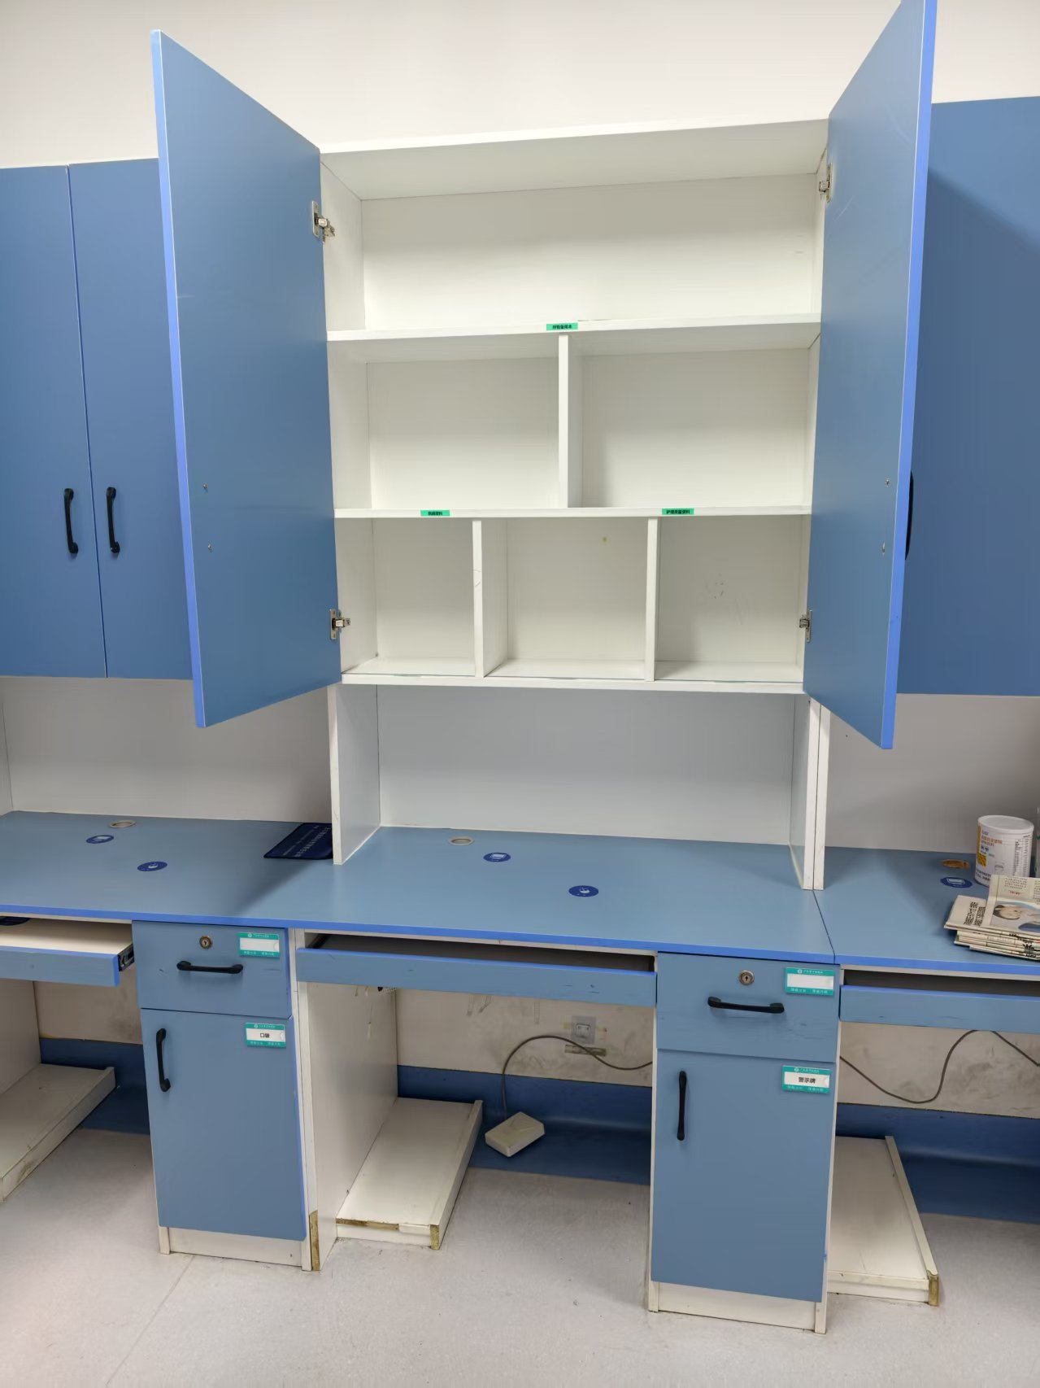
2 |  | 4500*1650*300mm | 组 | 1
3 |  | 3600*780*600mm | 组 | 1 |  | 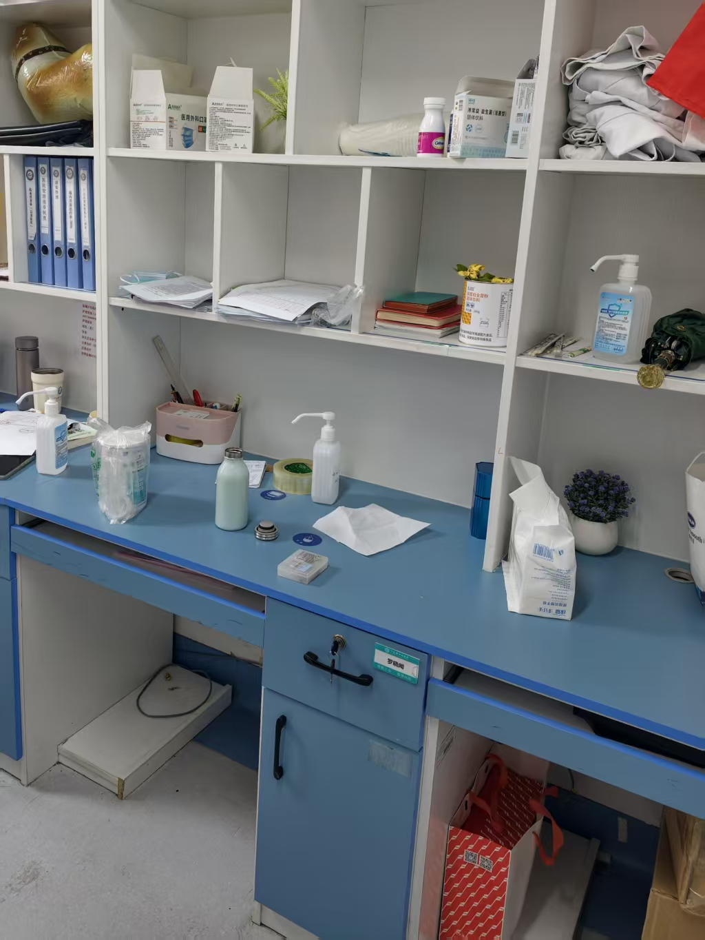
4 |  | 3600*1150*300mm | 组 | 1
5 | 木质物品柜 | 1000*2000*450mm | 组 | 5 |  | 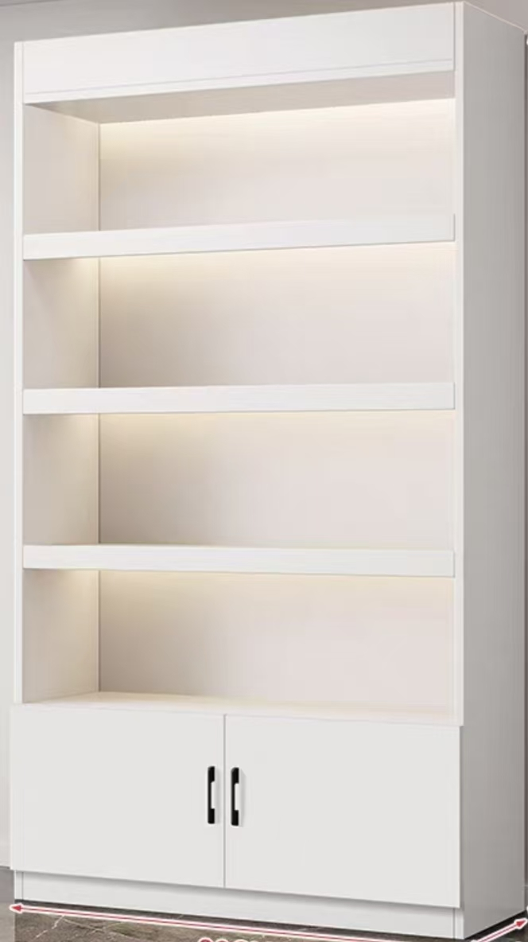
6 | 不锈钢物品柜 | 1800*1100*800mm | 组 | 1 | 1、材质：优质304拉丝不锈钢定制，板材厚度≥1.0mm； 2、工艺：激光切割，无毛刺，防割手工艺，一体焊接，所有焊接均打磨处理，确保无发黑发黄等现象。 3、配件：钢芯锁具、经久耐用;三节滑轨、抽拉顺畅;总体牢固可靠，耐腐蚀，易清洗。 | 